Vias ene-mar 2018
Exportaciones Peruanas por vías de transporte (ene-mar 2018)
 | US$ FOB |  |  | PESO NETO - kg
 | 2017 | 2018 | Part. % 2018 | 2017 | 2018
Total general | 10,000,464,160 | 11,626,894,263 | 100% | 11,938,045,756 | 13,075,954,574
MARÍTIMA | 7,531,355,468 | 8,818,975,102 | 76% | 11,044,867,397 | 12,157,957,088
AÉREA | 2,053,010,897 | 2,316,357,489 | 20% | 190,997,099 | 188,260,256
CARRETERA | 257,156,441 | 306,125,435 | 3% | 331,225,597 | 364,378,107
TUBERÍAS | 150,459,827 | 182,332,671 | 2% | 338,129,867 | 362,100,269
FLUVIAL | 6,073,190 | 1,587,802 | 0% | 32,177,289 | 2,621,563
OTROS | 694,101 | 668,139 | 0% | 431,493 | 149,476
POSTAL | 1,587,264 | 666,495 | 0% | 199,354 | 286,813
LACUSTRE | 122,513 | 165,564 | 0% | 17,607 | 200,484
COURIER (ADUANA AEREA) | 4,459 | 15,566 | 0% | 52 | 517

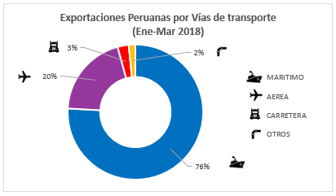
Exportaciones Peruanas por vías de transporte (ene-mar 2018)

 | Part. % 2018
MARÍTIMA | 76%
AÉREA | 20%
CARRETERA | 3%
OTROS | 2%

